Hoja1
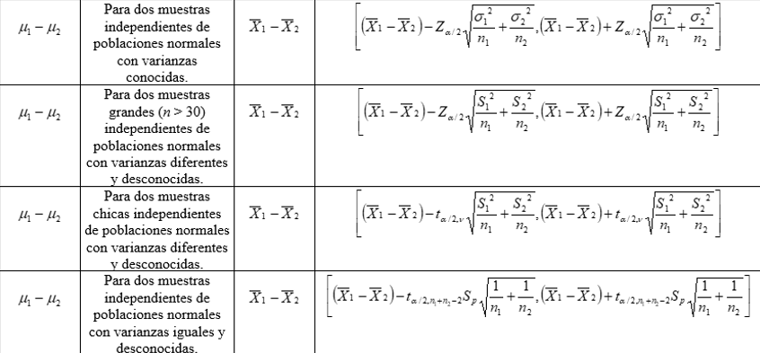
Comparar dos medias con Intervalo de Confianza
González Bocio Erik Alexander
 |  |  |  |  | Si no conoces las desviaciones colocalas en Datosd
Si tiene las dos muestras ingreselas aquí |  | Si tienes los datos ingresalos en la columna datos |  |  |  | Datosd
A | B |  |  | Datos | desviacion 1 |  | Varianza m1 | Caso 3
 |  | Ingrese la primer media | media 1 |  | desviacion 2 |  | Varianza m2 | varriba
 |  | Ingrese la segunda media | media 2 |  |  |  |  | vab1
 |  | Ingrese la confianza | confianza |  | f1 |  | IC | vab2
 |  | Ingrese el primer tamaño | tamaño 1 |  | f2 |  |  | v
 |  | Ingrese el segundo tamaño | tamaño 2 |  | iinf |  |  | t
 |  |  | alpha |  | isup |  |  | Intervalo
 |  | Si conoces las varianzas poblacionales colocalas |  |  |  |  |  | Superior
 |  |  | Varianza 1 |  |  |  |  | Inferior
 |  |  | Varianza 2 |  | Caso 4 |  | Caso 2
 |  |  | Caso 1 |  | t |  | Z | Resultado
 |  |  | Z |  | sp |  | Intervalo
 |  |  | Intervalo |  | Intervalo |  | Superior
 |  |  | Superior |  | Superior |  | Inferior
 |  |  | Inferior |  | Inferior

 |  |  | Resultado |  | Resultado |  | Resultado

 |  | Casos posibles

